Hoja1
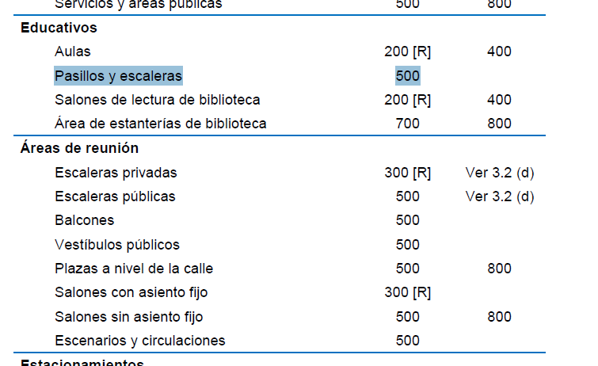
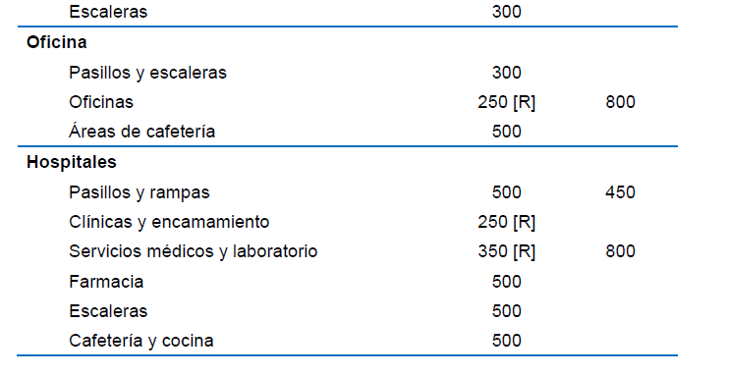
Integracin de cargas

Carga Muerta
SobreCarga
EntrePiso
 | Relleno o nivelación= | 52.5 | kgf/m2
 | Carga por piso | 77 | kgf/m2
 | Acabado en cara inferior | 11 | kgf/m2
 | Instalaciones | 15 | kgf/m2
 | Total entrepiso | 155.5 | kgf/m2

Techo
 | Carga por pañuelos(pendientes) | 60 | kgf/m2 | superficie rugosa 1%
 | Acabado en cara inferior | 11 | kgf/m2 | superficie lisa 0.5%
 | Instalaciones | 15 | kgf/m2
 | Total entrepiso | 86 | kgf/m2

CARGA VIVA
Entrepiso comercial
 | Almacenes minoristas | 500 | kgf/m2
 | Pasillos | 500 | kgf/m2

Entrepiso comercial
 | Pasillos y escaleras = | 300 | kgf/m2
 | Oficinas | 250 | kgf/m2
 | Cafetería | 500 | kgf/m2

